GE薬協用
 |  |  |  |  | 2026年4月改訂
製品別比較表（標準品との比較）
 | 後発品 |  | 標準品
商 品 名 | ゾルピデム酒石酸塩錠10mg「ZE」 |  | マイスリー錠10mg
販売会社名 | 全星薬品工業株式会社 |  | アステラス製薬株式会社
規格｢一般名｣ | １錠中日局「ゾルピデム酒石酸塩」として10mg含有
薬効分類 | 入眠剤
薬 価 | 10.80円／錠 |  | 21.50円／錠
1錠薬価差 | 10.70円
効能・効果 | 不眠症（統合失調症及び躁うつ病に伴う不眠症は除く） 【標準品と同じ】
用法・用量 | ゾルピデム酒石酸塩として1回5～10mgを就寝直前に経口投与。なお、高齢者には1回5mgから投与を開始する。年齢、症状、疾患により適宜増減するが、1日10mgを超えない。 【標準品と同じ】
添 加 物 | 乳糖水和物、結晶セルロース、ヒプロメロース、デンプングリコール酸ナトリウム、ステアリン酸マグネシウム、マクロゴール6000、酸化チタン、三二酸化鉄、黄色三二酸化鉄、カルナウバロウ |  | 乳糖水和物、結晶セルロース、ヒプロメロース、デンプングリコール酸ナトリウム、ステアリン酸マグネシウム、マクロゴール、酸化チタン、三二酸化鉄、黄色三二酸化鉄、カルナウバロウ
規制区分 貯 法 | 向精神薬（第三種向精神薬）、習慣性医薬品、処方箋医薬品 室温保存（錠剤分割後は遮光保存） 3年 |  | 向精神薬（第三種向精神薬）、習慣性医薬品、処方箋医薬品 室温保存 3年
製 剤 | 商品名 | 外 観(重量 直径 厚さ) |  | 性 状 | 識別コード
 | ゾルピデム酒石酸塩錠10mg「ZE」 |  |  | 淡いだいだい色フィルムコーティング錠 | ZE55、10
 |  | 185mg 8.6mm 3.4mm
 | 標準品 |  |  | 淡いだいだい色フィルムコーティング錠
 | 10mg
 |  | 約185mg 約8.6mm 約3.3mm
製剤特性 *後発品 | ―
薬物動態 (生物学的 同等性) | 溶出試験 |  | 血中濃度比較試験
 | 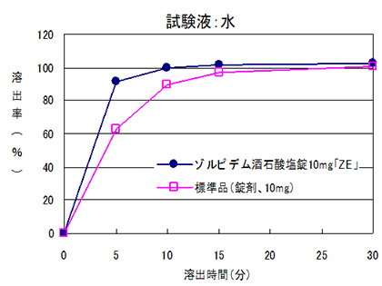 |  | 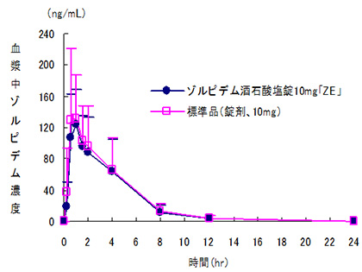
 | 日本薬局方医薬品各条に定められた溶出規格に適合していることが確認されている。 |  | クロスオーバー法により各1錠を単回経口投与し、生物学的に同等と判定された。
担当者、連絡先

